Och-uk-odd_Maska_z_filtrami
 |  |  |  |  | baza-nw.ciop.pl
Kalkulator naddatków wymiarowych wynikających stosowania środków ochrony układu oddechowego
Środki ochrony układu oddechowego
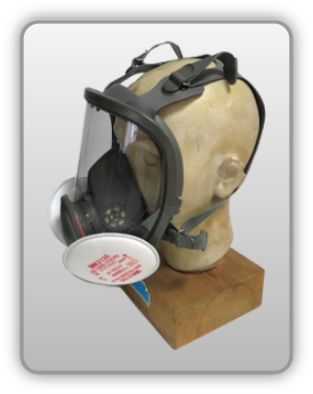 | Maska pełnotwarzowa z filtrami
Zagrożenia | 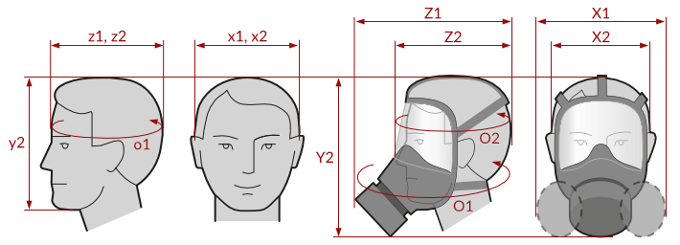
• Inhalacyjne pyłowe (aerozole stałe i ciekłe)

Kalkulator naddatków wymiarowych maski pełnotwarzowej z filtrami
Typ NW | miara antropo­metryczna y2, x1, x2, z1, z2, o1, o2 [cm] | wymiar całkowity Y2, X1, X2, Z1, Z2, O1, O2 [cm] |  | wymiar naddatku [cm] |  | przyrost względny [%]
 |  | min | max | min | max | min | max
NW wysokości Y2 (dół) | 22.7 | 27.9 | 31.2 | 5.2 | 8.5 | 22.9 | 37.4
NW szerokości X1 (komplet) | 17.0 | 24.0 | 26.5 | 7.0 | 9.5 | 41.2 | 55.9
NW szerokości X2 (wizjer) | 17.0 | 20.7 | 21.9 | 3.7 | 4.9 | 21.8 | 28.8
NW głębokości Z1 (komplet) | 20.0 | 25.9 | 27.9 | 5.9 | 7.9 | 29.5 | 39.5
NW głębokości Z2 (wizjer) | 20.0 | 24.5 | 26.5 | 4.5 | 6.5 | 22.5 | 32.5
NW obwodu O1 (komplet) | 56.5 | 71.0 | 74.5 | 14.5 | 18.0 | 25.7 | 31.9
NW obwodu O2 (wizjer) | 56.5 | 66.0 | 69.2 | 9.5 | 12.7 | 16.8 | 22.5

Opracowano na podstawie wyników V etapu programu wieloletniego „Poprawa bezpieczeństwa i warunków pracy”, finansowanego w zakresie badań naukowych i prac rozwojowych ze środków Narodowego Centrum Badań i Rozwoju. Projekt I.PB.10: Opracowanie danych do nowego atlasu miar człowieka, związanych ze stosowaniem środków ochrony indywidualnej z uwzględnieniem wybranych parametrów widzenia. Koordynator programu: Centralny Instytut Ochrony Pracy – Państwowy Instytut Badawczy.

